Estadísticas
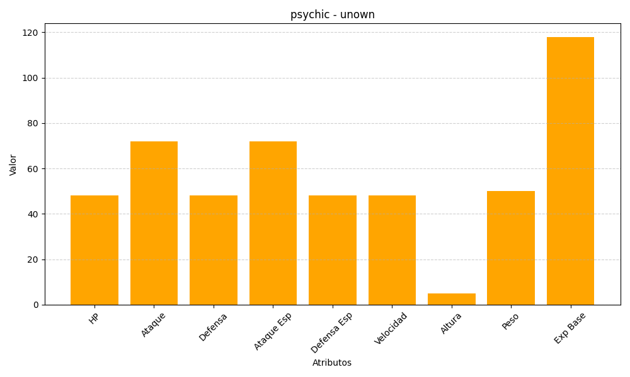
ID | Nombre | Tipo | HP | Ataque | Defensa | Ataque Especial | Defensa Especial | Velocidad | Altura | Peso | Experiencia Base
201 | unown | psychic | 48 | 72 | 48 | 72 | 48 | 48 | 5 | 50 | 118

